hoja1
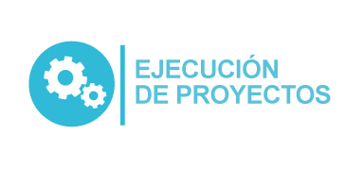
Plan Anual de Adquisiciones

Objeto | valor | código
Inscripción anual a Icontec | $ 838,960.00 | 80111600
Adquirir a titulo de compraventa la Renovacion de licenciamiento, Microsoft | $ 110,000,000.00 | 81112500
El Contratista se obliga a prestar sus servicios REPOTENCIACIÓN DE CABLEADO DE ALIMENTACIÓN ELÉCTRICA DESDE LA SUBESTACIÓN SECUNDARIA A LOS LABORATORIOS DE GASTRONOMÍA | $ 150,000,000.00 | 70131500
Contratista de Apoyo Internacionalización | $ 41,256,567.00 | 80111600

